상품제안서
레빗 UX10S USB메모리 3.0(16~256G) | 상품코드: S00967

 |  |  |  |  |  |  | 02-713-8555 | www.synergygift.co.kr
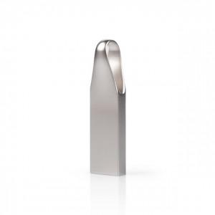

【상세/제작정보】

【인쇄/포장옵션】 | 레이저 / 포장지포장

【공급단가】 | 수량 | 50~ | 100~ | 500~ | 1,000~ | 2,000~
*VAT별도 | 16GB | 8,060원 | 7,930원 | 7,740원 | 7,550원 | 7,420원
 | 32GB | 9,770원 | 9,610원 | 9,380원 | 9,140원 | 8,990원
 | 64GB | 14,310원 | 14,080원 | 13,740원 | 13,400원 | 13,170원
 | 128GB | 29,090원 | 28,620원 | 27,920원 | 27,220원 | 26,760원

【상품 URL】 | https://www.synergygift.co.kr:443/src/goods_detail.php?gdno=18485

